상품제안서
루미캔 유리컵 | 상품코드: F31811

 |  |  |  |  |  |  | 02-412-0044 | www.easy1.co.kr
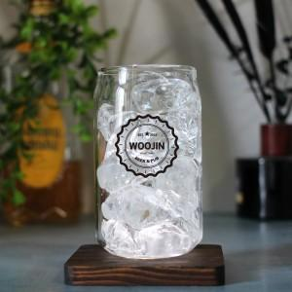

【상세/제작정보】

【인쇄/포장옵션】 | 컬러필름인쇄 / 포장불가능

【공급단가】 | 수량 | 100~ | 300~ | 500~ | 1,000~ | 3,000~
*VAT별도 | 단가 | 4,680원 | 4,600원 | 4,480원 | 4,400원 | 4,290원
 | 개별종이케이스 | 960원 | 940원 | 920원 | 900원 | 880원

【상품 URL】 | https://easy1.co.kr:443/src/goods_detail.php?gdno=31811

